Notice


Tableau de bord de suivi
Installation Solaire Thermique Collective

DENOMINATION DE L'OPERATION
Précisez Objet (Solaire Collectif, Agricole, Teritaire, Industriel) - Lieu (Ville et Département) - Numéro de la Convention

Maître d’ouvrage :
Personne à contacter : | (:

Correspondant ADEME :
Personne à contacter : | (:

Responsable du suivi :
Personne à contacter : | (:

TYPE D'INSTALLATION SOLAIRE

(nomenclatures : http://www.ademe.fr/expertises/energies-renouvelables-enr-production-reseaux-stockage/passer-a-laction/produire-chaleur/fonds-chaleur-bref)

Cocher la case correspondante |  | CODES COULEUR :
□ CESC1 ou CESC2 ou CESC3 (APPOINT SEPARE) | Remplir instal TYPE1 et Suivi instal TYPE1 |  | cases de relevés d'index à remplir
□ ET1 ou ET2 (stockage en eau technique, 1 ou 2 échangeurs) | Remplir instal TYPE1 et Suivi instal TYPE1 |  | cases à reporter de l'étude de faisabilité
□ CESC4 = appoint INTEGRE | Remplir instal TYPE2 et Suivi instal TYPE2 |  | cases calculées automatiquement
□ ECS avec valorisation Solaire sur bouclage New CESC_a | Remplir instal TYPE3 et Suivi instal TYPE3

Notice :
Le suivi peut être assuré par le Maître d’Ouvrage avec l’assistance de son installateur ou bien de son exploitant si un contrat adapté le prévoit.
Il est obligatoire et doit être réalisé sur une période de 24 mois minimum.
En tout état de cause, il est conseillé de suivre son installation tout au long de la durée de vie des équipements afin de garantir des performances maximales.
Les valeurs de productivité et de consommations d’eau réelles doivent être comparées avec l'année de référence et également entre le prévisionnel et le réel.
Ce suivi doit permettre au Maître d’Ouvrage d’intervenir rapidement sur son installation en cas d’anomalies, en faisant appel à son installateur ou à son exploitant.
La procédure doit favoriser le bon fonctionnement de l’installation solaire et ainsi réaliser les économies prévues lors de la conception.
Si les conditions décrites en bas de tableaux donnent lieu à vérification, contacter dans les meilleurs délais, l’installateur ou l’exploitant (les cases grisées se remplissent automatiquement et les cases en couleur sont à renseigner; une alerte correspondant à une case qui devient rouge).

Rappel théorique
Rappel sur la non linéraité entre énergie solaire utile et Volume d'EC puisée

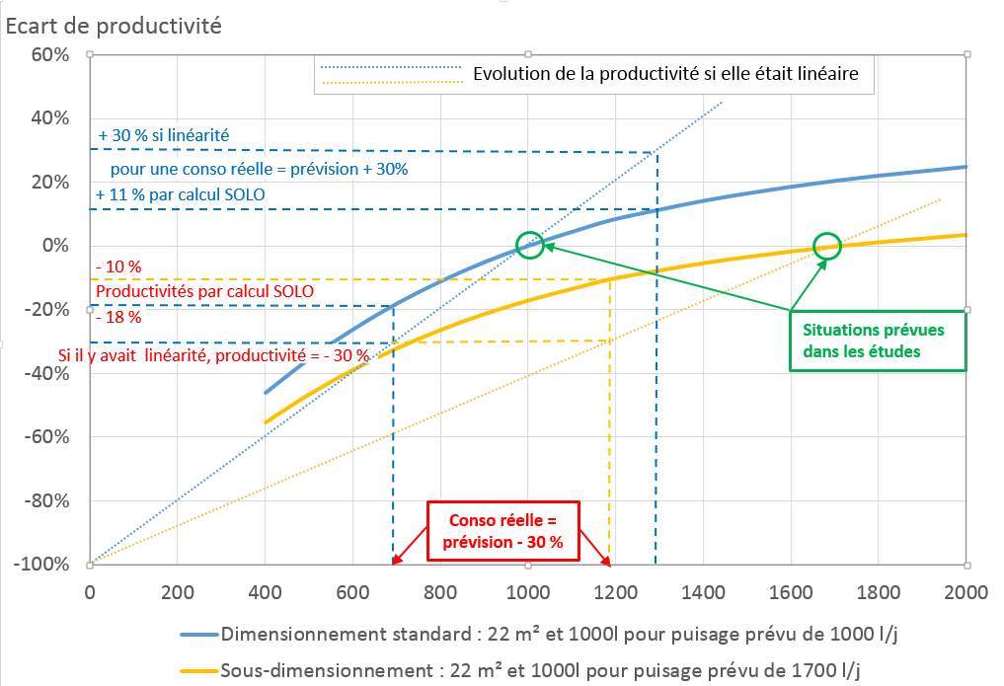
Puisage en l/j
 | Ex pour un petit sous dimensionnement : 22 m² et 1000 l de stockage pour une conso prévue de 1300 l/j

 | Ex1. SI la conso réelle est 30 %plus élevée que prévue, ET QUE la productivité est 15% plus élevée que la prévision,
 | ALORS on croira que l'installation ne marche pas, alors que c'est sensiblement mieux que les 8% annoncés par SOLO !

 | Ex.2 Inversement, SI la conso réelle 30 % moins élevée que prévue, ET QUE la productivité est 30 % moins élevée que la prévision,
 | ALORS on trouvera cela formidable alors qu'elle n'aurait dû être que 15 % plus faible !

Données instal TYPE1
Données à renseigner

La valeur de Qstu (énergie solaire utile) est elle directement lisible sur l'intégrateur ? | OUI | NON
Si non, décrire comment cette valeur est calculée :

SIGNALER LES COMPTEURS PRESENTS SUR L'INSTALLATION OU FOURNIR LE SCHEMA DES COMPTEURS
Energie Solaire Utile
Logements
Tss
Tef
V_{ECsS}

Données instal TYPE2
Données à renseigner

DANS LE CAS DU SCHEMA ECS 1a APPOINT INTEGRE UNIQUEMENT |  |  | SIGNALER LES COMPTEURS PRESENTS SUR L'INSTALLATION OU FOURNIR LE SCHEMA DES COMPTEURS

Energie Solaire Utile
Logements
V_{bcl}
Tbf
Tss
Tef
V_{ECS}
Tbc
V_{App}
Tf
Tc
ATTENTION : la mesure du bouclage, parfois très délicate avec des compteurs classiques car faibles Delta T peut fausser les résultats.
On pourra dans ce cas se contenter de relèvé sur le compteur d'énergie primaire uniquement Qstprim

La valeur de Qapp (énergie d'appoint pour l'ECS et le bouclage) est elle directement lisible sur l'intégrateur ? | OUI | NON
Si non, décrire comment cette valeur est calculée :

La valeur de Qecs (énergie fournie à l'eau chaude sanitaire) est elle directement lisible sur l'intégrateur ? | OUI | NON
Si non, décrire comment cette valeur est calculée :

La valeur de Qbcl (énergie de bouclage) est elle directement lisible sur l'intégrateur ? | OUI | NON
Si non, décrire comment cette valeur est calculée :

